1.1
voltar à página inicial |  |  |  | 1 - MENUS DE NAVEGAÇÃO
 | S | N | NA
 | x |  |  | 1.1 O menu de navegação deve estar estruturado como uma lista de opções
 |  |  |  | Para que possa ser bem interpretado por tecnologias de apoio, os menus e submenus devem estar estruturados com elementos nativos, do tipo <ul>, ou com a semântica e o estado dos elementos identificados com técnicas em ARIA.

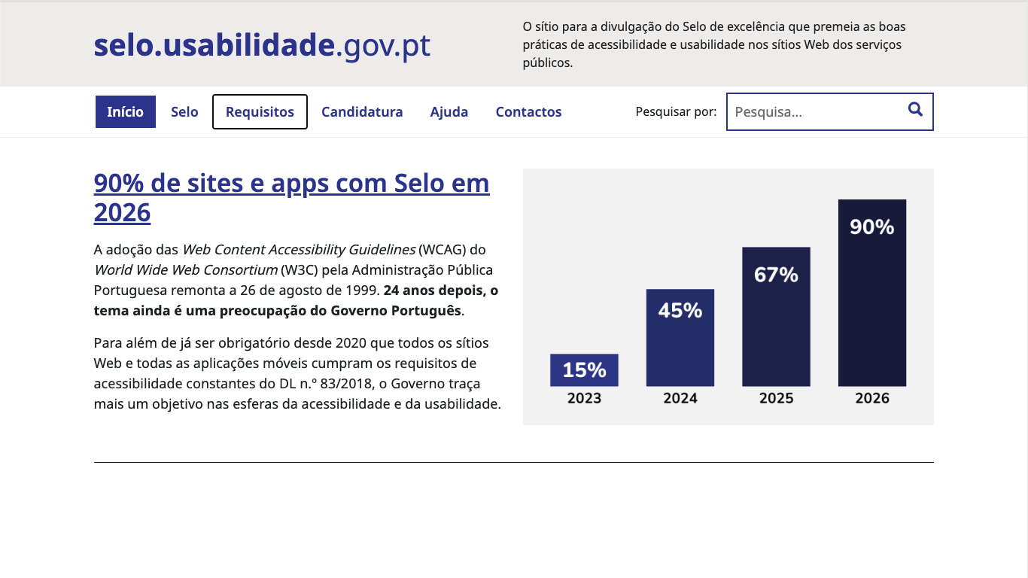
 | Listagem de evidências
 |  |  |  |  | Notas:
 |  |  |  |  | Código extraído da página inicial do site. https://selo.usabilidade.gov.pt/

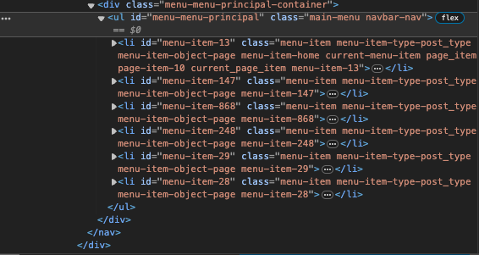

 | Notas de preenchimento:
 | - Coloque aqui imagens, printscreens ilustrativos, coloque sempre o endereço das páginas de onde retirar as imagens com exemplos ilustrativos.
 | - As imagens e as notas não estão limitadas aos campos a amarelo.
 | - Nas restantes folhas internas, estas instruções já não existem mas aplicam-se igualmente.

 | ANTES DE COMEÇAR APAGUE ESTE TEXTO. APAGUE TAMBÉM A IMAGEM COLOCADA NA ZONA AMARELA.

 | PODE INCLUSIVAMENTE RETIRAR O FUNDO AMARELO.

1.2
voltar à página inicial |  |  |  | 1 - MENUS DE NAVEGAÇÃO
 | S | N | NA
 | x |  |  | 1.2 É possível selecionar as opções e as subopções do menu quer com rato quer com teclado
 |  |  |  | Deve ser possível percorrer a estrutura de navegação quer com um dispositivo apontador quer com o teclado.

 | Listagem de evidências
 |  |  |  |  | Notas:
 |  |  |  |  | Na 1ª e 2ª imagem o elemento é selecionado com o rato, tendo um efeito hover sob o elemento. Na 3ª imagem, o elemento é selecionado com o teclado, usando o estado focus-visible para dar feedback visual.

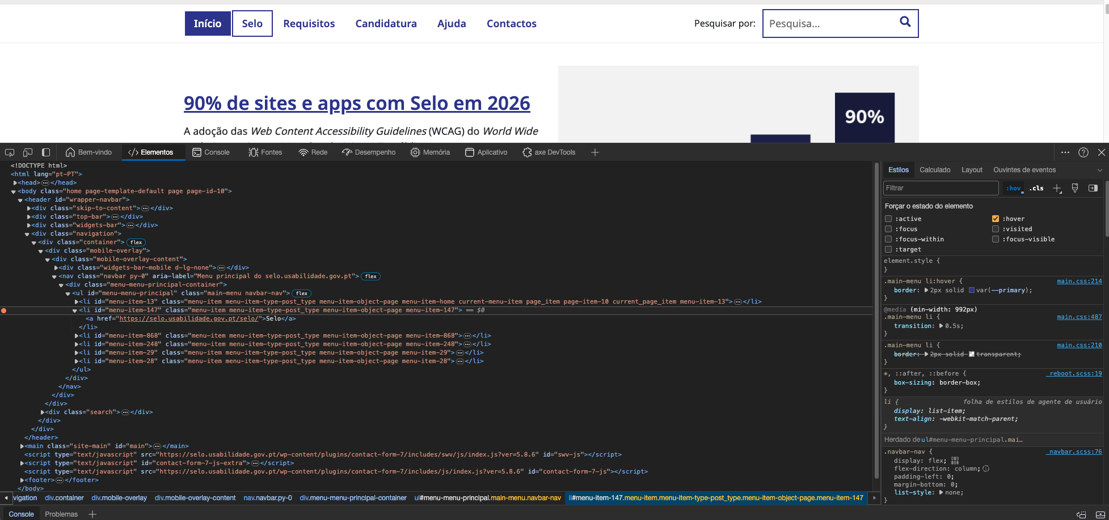

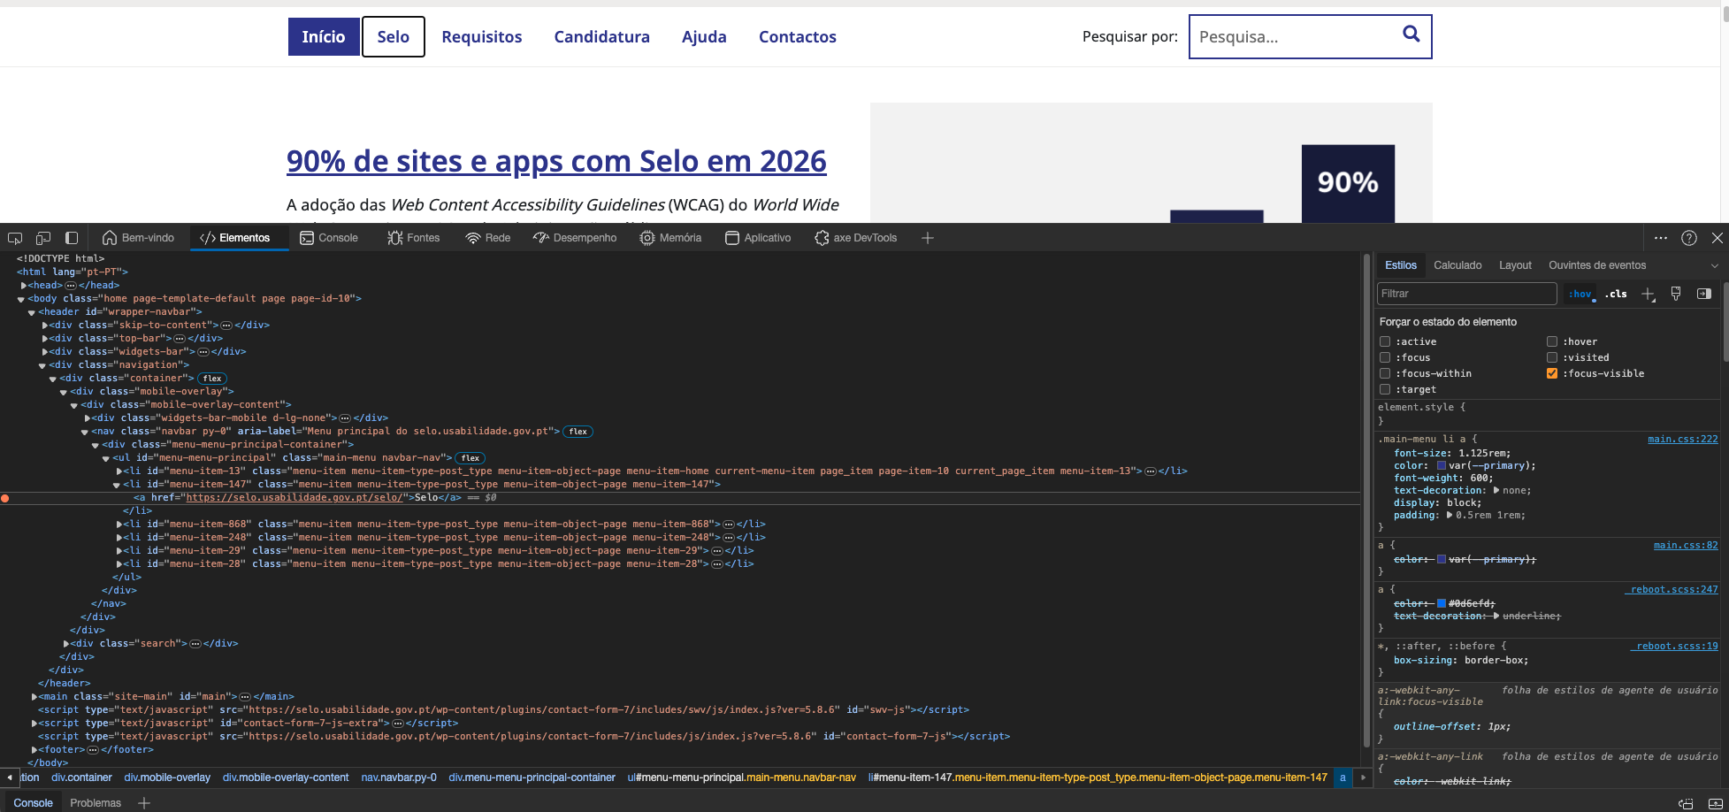

2.1
voltar à página inicial |  |  |  | 2 - TÍTULOS E SUBTÍTULOS
 | S | N | NA
 | x |  |  | 2.1 Existe um título <h1> marcado na página
 |  |  |  | O título principal de cada página, que sumariza o seu conteúdo, deve ser identificado como o primeiro nível dos títulos (h1). Não deverá ser utilizado mais do que um <h1> por página.

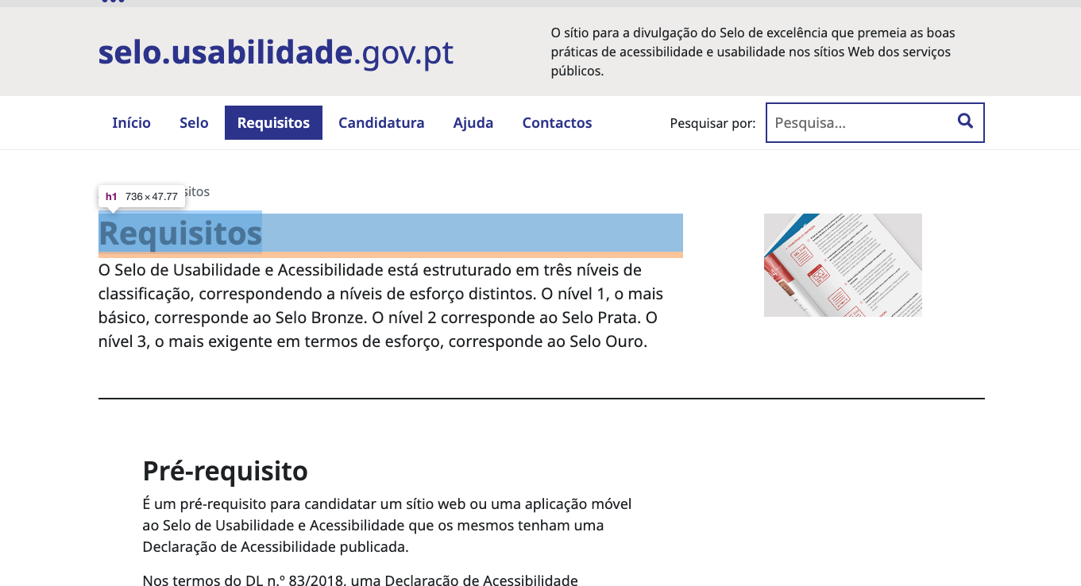
 | Listagem de evidências
 |  |  |  |  | Notas:
 |  |  |  |  | As evidências foram recolhidas da página Requisitos: https://selo.usabilidade.gov.pt/requisitos/. Só existe um H1 por página e é o título da página, com exceção da página inicial, cujo H1 passa a ser o nome / logo do site, como se pode ver na 3ª imagem.

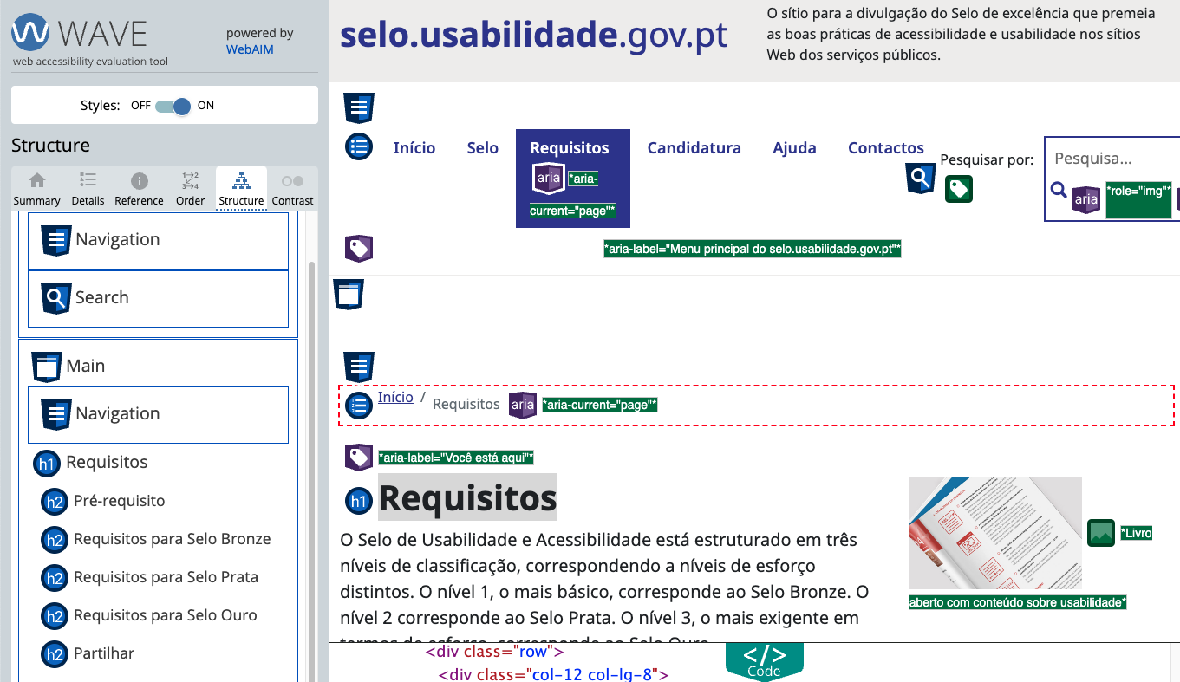

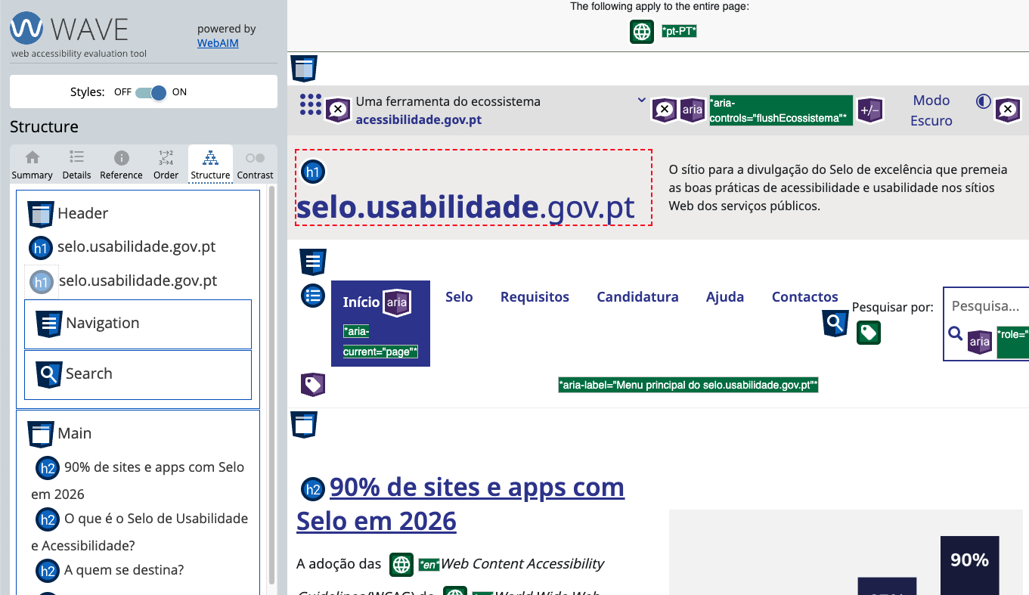

2.2
voltar à página inicial |  |  |  | 2 - TÍTULOS E SUBTÍTULOS
 | S | N | NA
 | x |  |  | 2.2 Existe uma marcação hierarquizada de títulos e subtítulos na página (<h1>...<h6>)
 |  |  |  | Os títulos são empregues de forma hierárquica para melhor estruturar os conteúdos, das informações mais gerais às mais particulares. Deverão ser usados de forma consistente por todo o sítio Web.

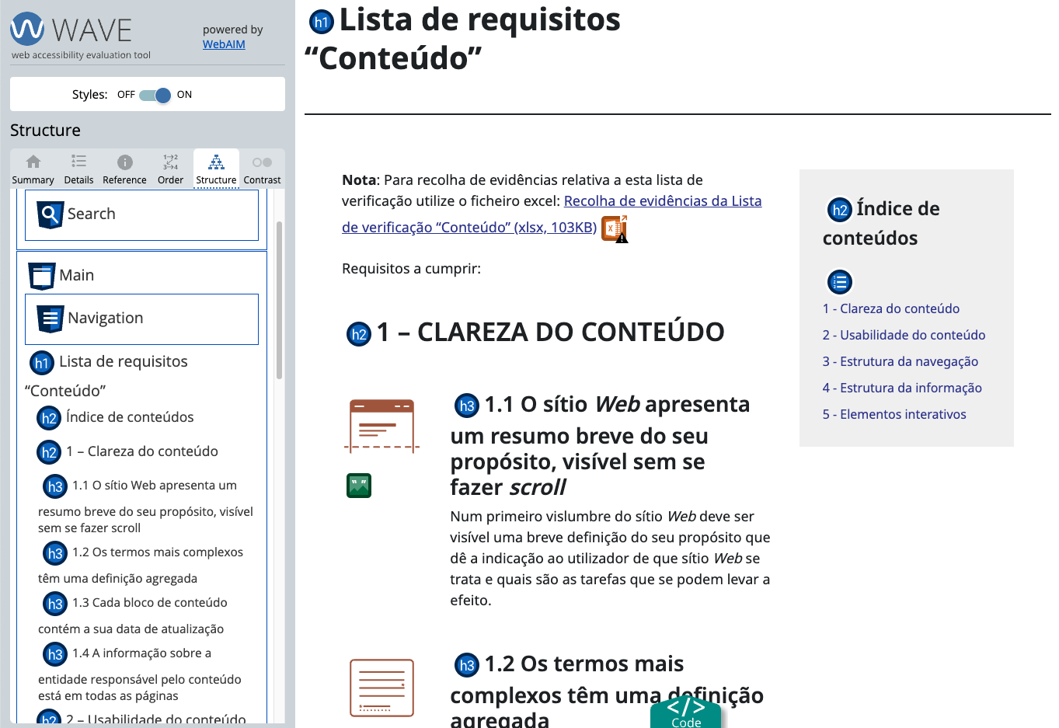
 | Listagem de evidências
 |  |  |  |  | Notas:
 |  |  |  |  | O site segue uma hieraquia de títulos para estruturar os conteúdos. A amostra foi retirada da página Lista de requisitos "Conteúdo". https://selo.usabilidade.gov.pt/requisitos/conteudo/

3.1
voltar à página inicial |  |  |  | 3 - TABELAS DE DADOS
 | S | N | NA
 | x |  |  | 3.1 As células que constituem os cabeçalhos da tabela estão marcadas com o elemento <th>
 |  |  |  | Identificar os cabeçalhos de uma tabela ajuda a melhor identificar os eixos que caracterizam a informação em cada célula.

 | Listagem de evidências
 |  |  |  |  | Notas:

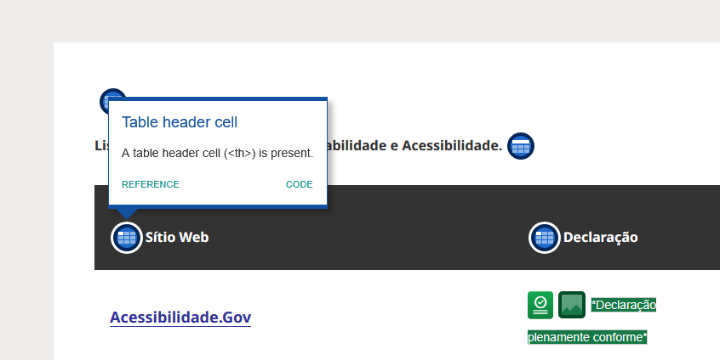

4.1
voltar à página inicial |  |  |  | 4 - ESTRUTURA DA INFORMAÇÃO
 | S | N | NA
 | x |  |  | 4.1 Ao clicar com o rato na etiqueta, o cursor surge no respetivo campo de edição
 |  |  |  | De forma a tornar a seleção de campos pequenos mais fácil, a legenda deverá estar associada ao campo respetivo com o elemento <label>, pois desta forma aumenta-se a sua área clicável. Para os utilizadores de leitores de ecrã (pessoas cegas) a associação da etiqueta ao campo de edição é também fundamental.

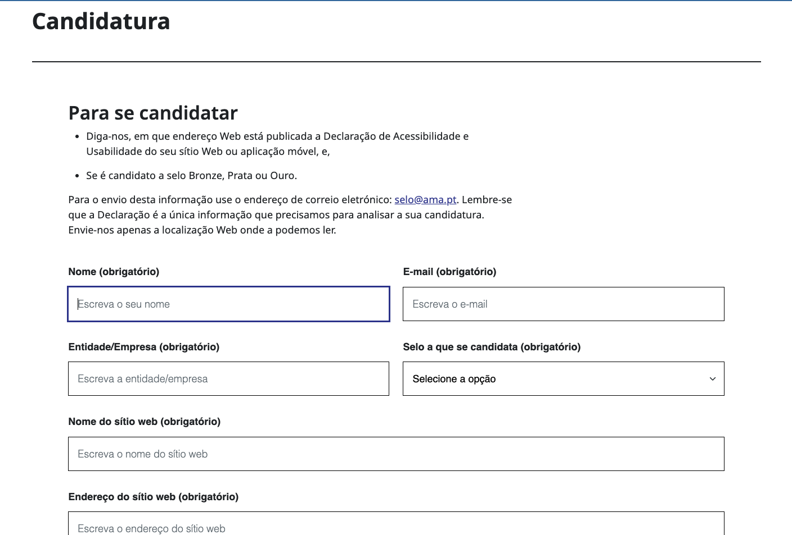
 | Listagem de evidências
 |  |  |  |  | Notas:
 |  |  |  |  | As labels estão relacionadas com o input através dos atributos ID no elemento input e através do atributo for no elemento label

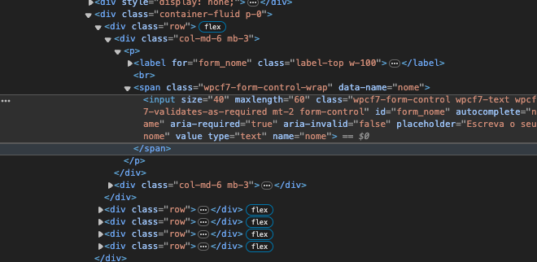

4.2
voltar à página inicial |  |  |  | 4 - ESTRUTURA DA INFORMAÇÃO
 | S | N | NA
 | x |  |  | 4.2 É possível identificar os campos de preenchimento obrigatório quando se usa apenas um leitor de ecrã
 |  |  |  | Os campos obrigatórios devem ser preferencialmente agrupados na parte inicial de um formulário e claramente identificados como tal. Se não for possível, cada campo deverá estar identificado textualmente ou como Obrigatório ou como Opcional. Não deverão ser usados apenas símbolos ou cores como elemento identificador.

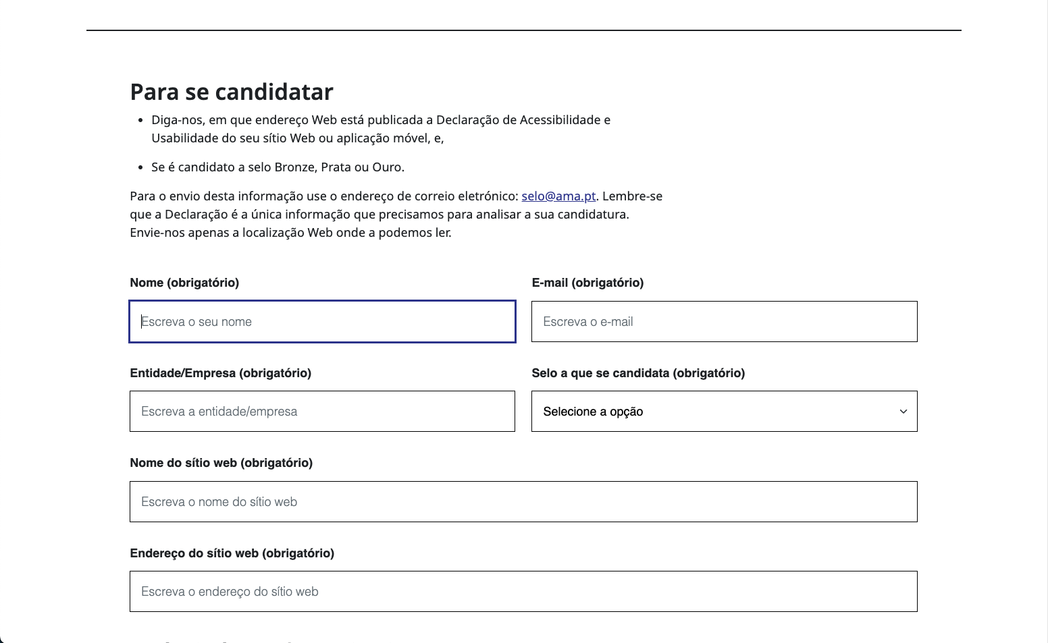
 | Listagem de evidências
 |  |  |  |  |  | Notas:
 |  |  |  |  | obri | Os campos obrigatórios estão identificados na label através da mensagem (obrigatório). Além disso, têm o atributo required ou aria-required nos campos input

4.3
voltar à página inicial |  |  |  | 4 - ESTRUTURA DA INFORMAÇÃO
 | S | N | NA
 | x |  |  | 4.3 É possível localizar e ler as mensagens de erro usando apenas um leitor de ecrã
 |  |  |  | Os erros identificados no decorrer do preenchimento de um formulário deverão preferencialmente ser listados de forma condensada, direcionando cada elemento da lista ao respetivo campo. Cada campo deverá associar a mensagem de erro a si próprio. As mensagens de erro deverão ser breves e claras.

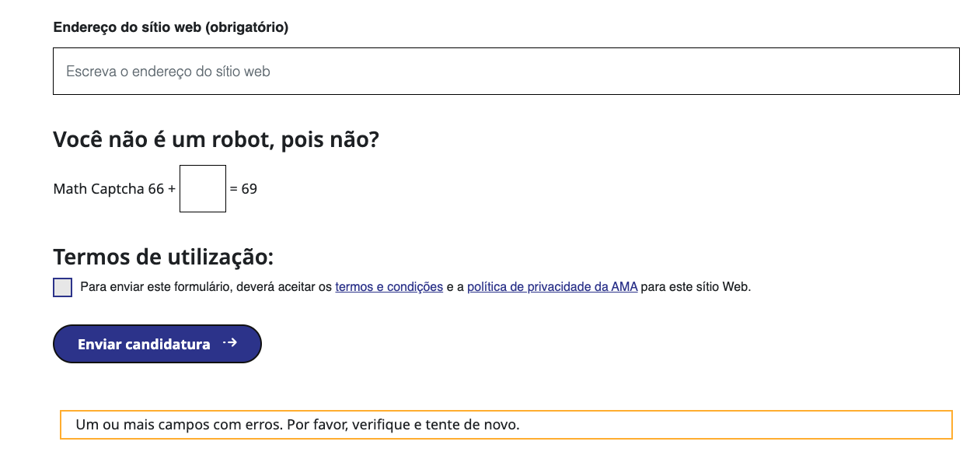
 | Listagem de evidências
 |  |  |  |  | Notas:

5.1
voltar à página inicial |  |  |  | 5 - GRÁFICOS E IMAGENS-LINK
 | S | N | NA
 | x |  |  | 5.1 A imagem ou gráfico tem um equivalente alternativo em texto curto e correto
 |  |  |  | As imagens não decorativas deverão ter uma descrição breve associada, nomeadamente através do uso do atributo <ALT>. Esta legenda deve descrever fielmente o propósito da imagem no contexto em que se encontra.

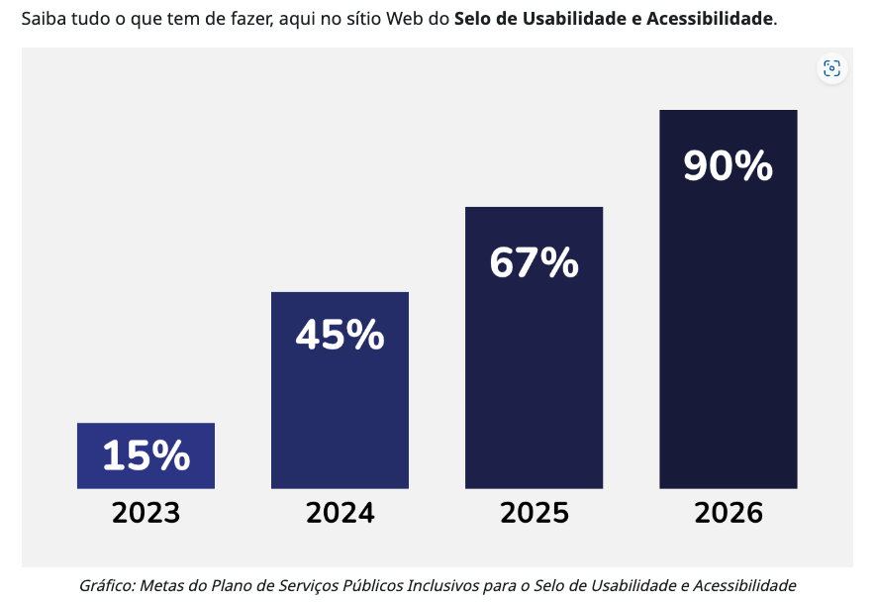
 | Listagem de evidências
 |  |  |  |  | Notas:
 |  |  |  |  | Evidêncidas retiradas do artigo publicado no site. Ligação: https://selo.usabilidade.gov.pt/2023/12/29/meta90/

6.1
voltar à página inicial |  |  |  | 6 - CONTRASTE
 | S | N | NA
 | x |  |  | 6.1 No corpo de um documento, o rácio de contraste entre a cor do texto normal (menor que 18 pontos ou menor que 14 pontos negrito) e a cor do fundo é superior a 4,5:1
 |  |  |  | Deve assegurar-se no corpo do documento que o rácio de contraste entre a cor do texto e a cor de fundo é, no mínimo, de 4,5:1, de forma a assegurar a sua legibilidade para utilizadores com deficiências da visão.

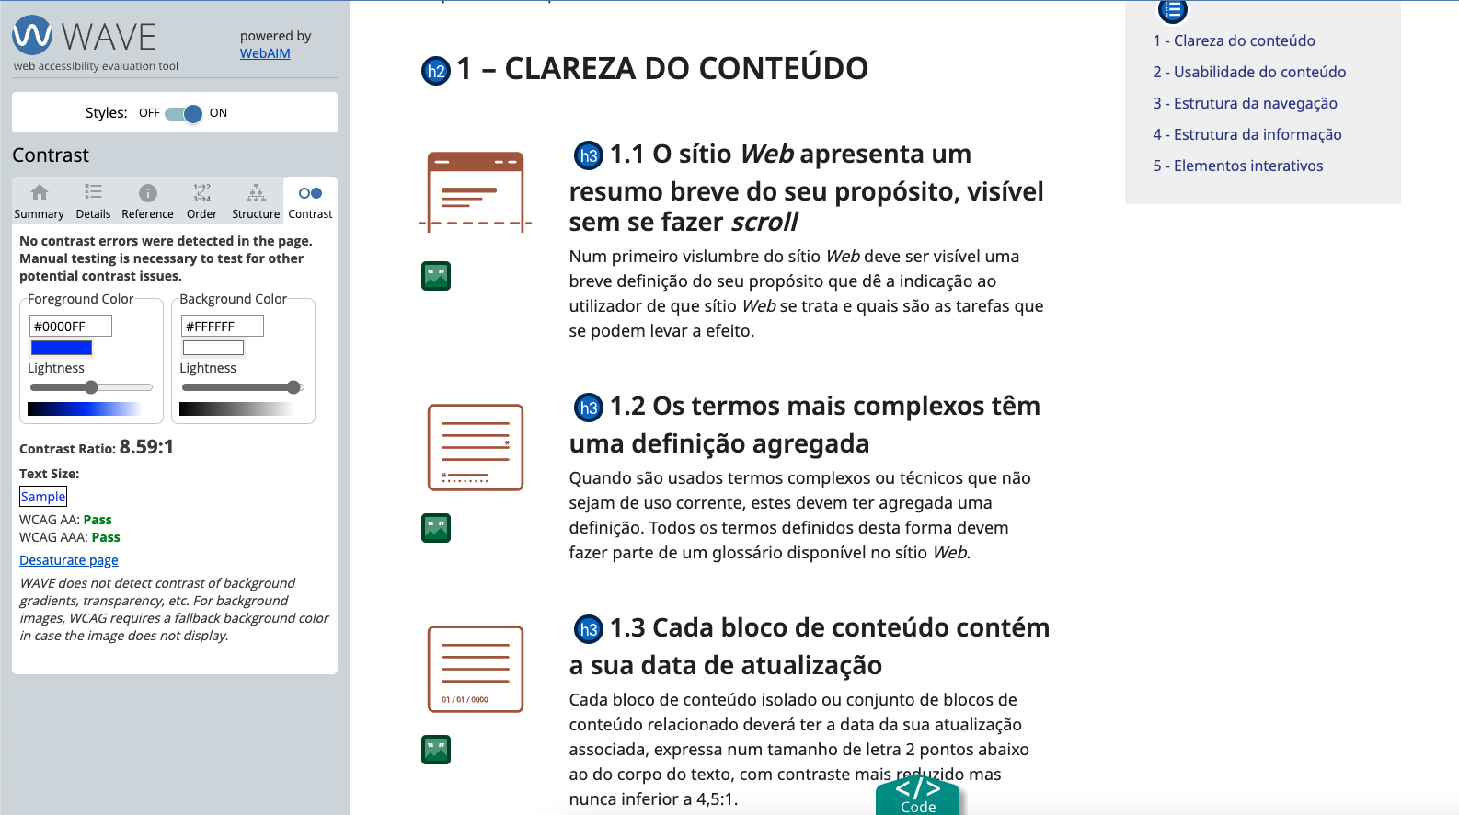
 | Listagem de evidências
 |  |  |  |  | Notas:
 |  |  |  |  | Na 1ª imagem vemos que não existem erros de contraste na página Lista de requisitos "Conteúdo". O contraste é de 8.59:1.

8.1
voltar à página inicial |  |  |  | 8 - ESTRUTURA DA PÁGINA
 | S | N | NA
 | x |  |  | 8.1 Quando se retira a CSS, todos os elementos HTML devem alinhar à esquerda
 |  |  |  | Quando se desativam todos os estilos visuais, o conteúdo da página é apresentado alinhado à esquerda e apresenta-se de forma linear.

 | Listagem de evidências
 |  |  |  |  | Notas:
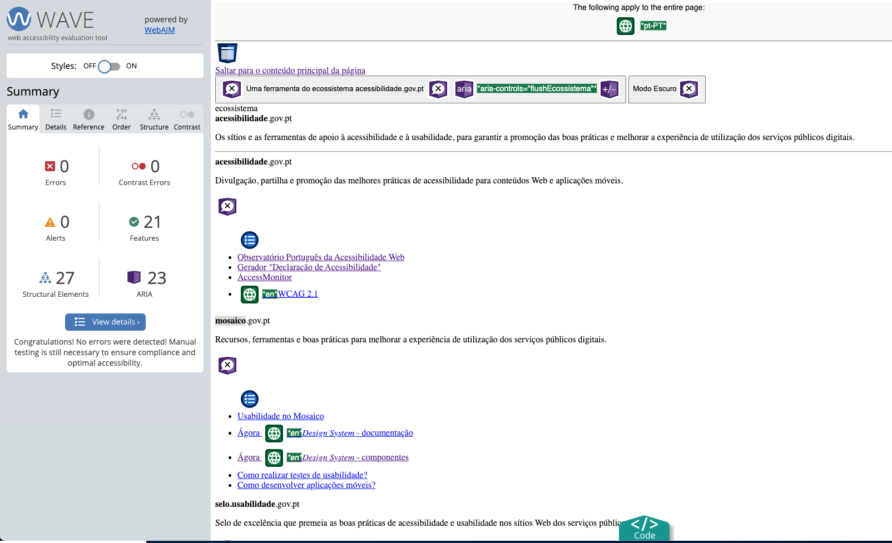

8.2
voltar à página inicial |  |  |  | 8 - ESTRUTURA DA PÁGINA
 | S | N | NA
 | x |  |  | 8.2 Quando se retira a CSS, a informação aparece numa ordem lógica
 |  |  |  | Tendo em conta que o posicionamento de elementos no código pode não refletir a ordem visual de leitura, deve ser assegurada a ordem correta do conteúdo quando se desativam os estilos visuais.

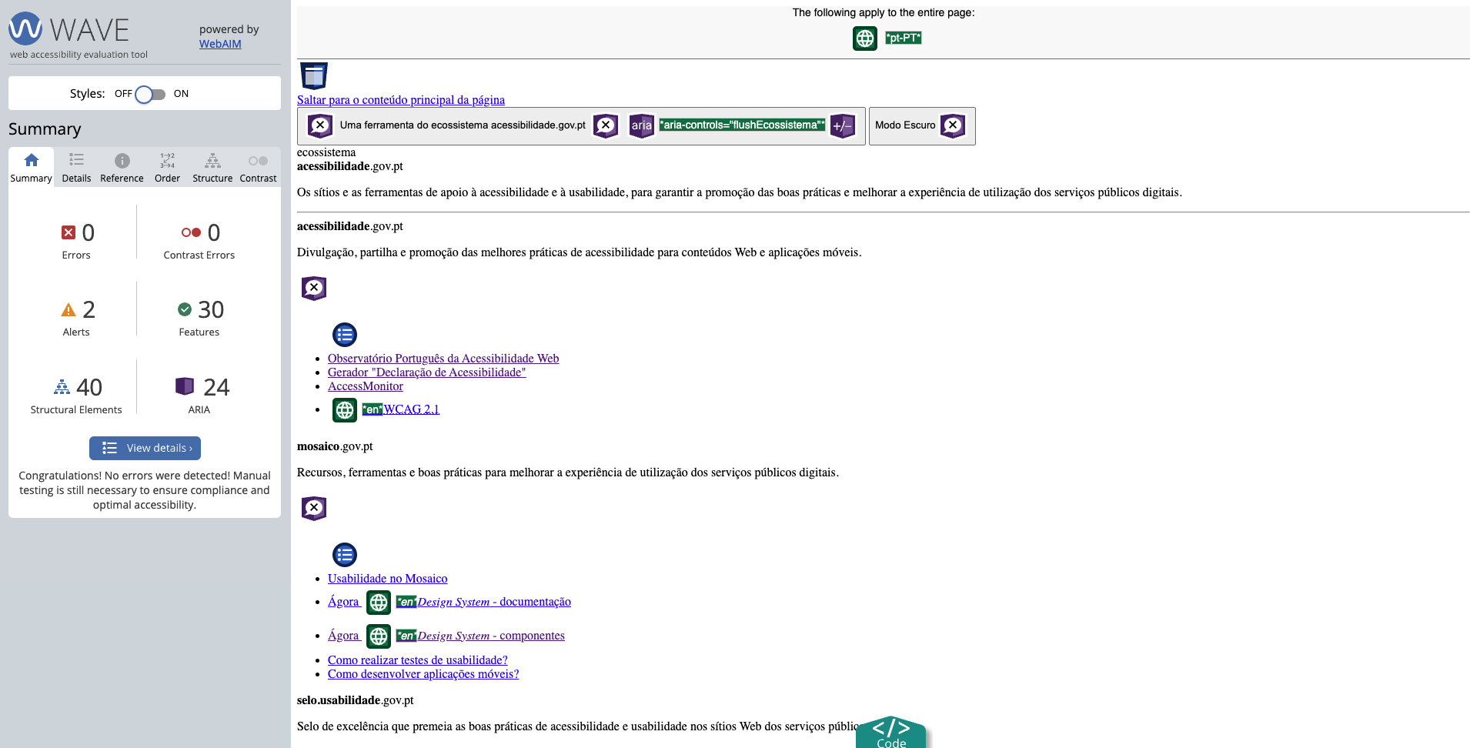
 | Listagem de evidências
 |  |  |  |  | Notas:
 |  |  |  |  | Podemos ver neste exemplo que o 1º elemento que surje é a ligação para saltar para o conteúdo, seguindo dos itens do da barra superior do menu, seguindo do menú de navegação. Na 2ª imagem, ao desativar as folhas de estilo, o índice de conteúdo aparece listado à esquerda (com folhas de estilo aparece à direita) e aparece antes que o conteúdo.

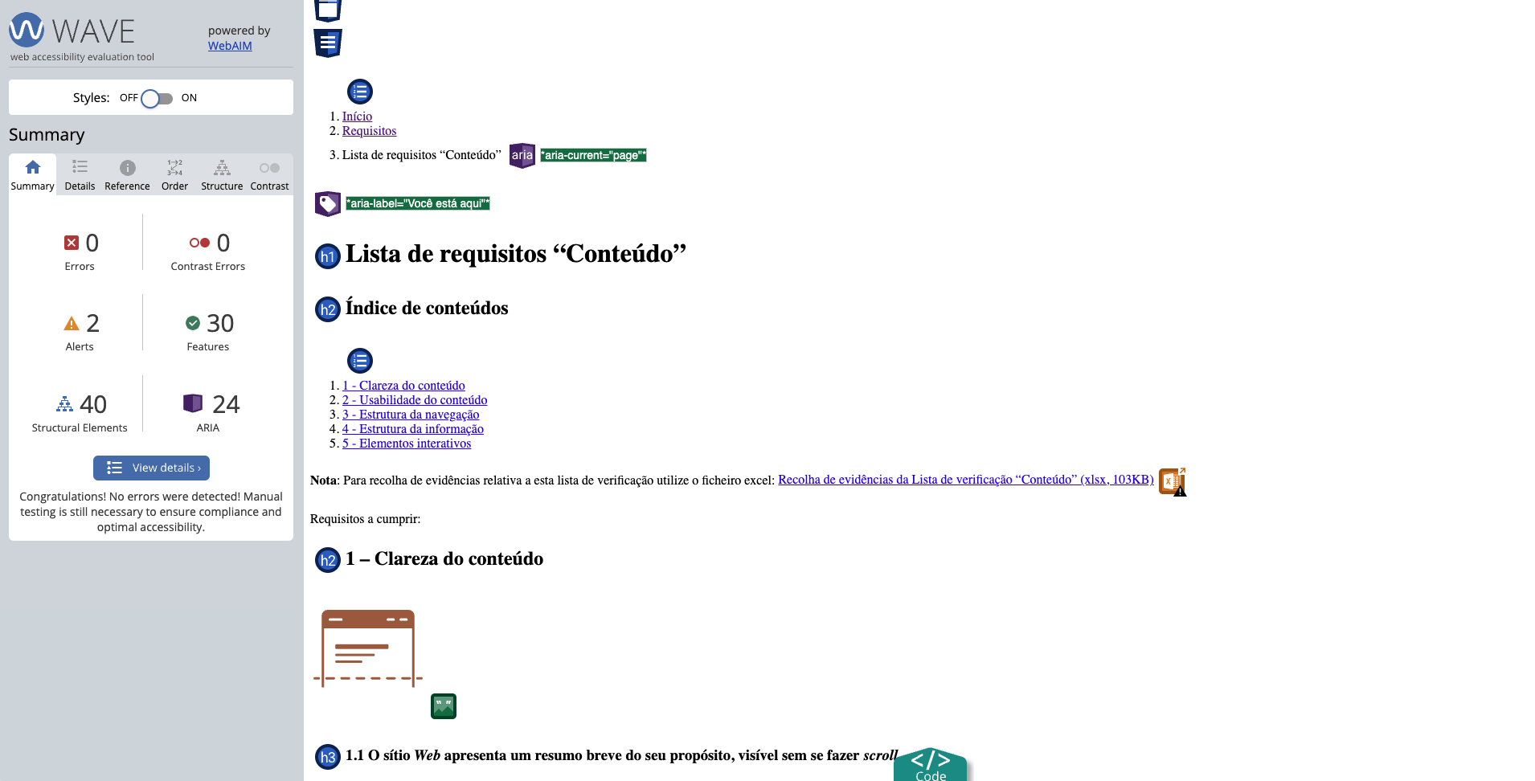

8.3
voltar à página inicial |  |  |  | 8 - ESTRUTURA DA PÁGINA
 | S | N | NA
 | x |  |  | 8.3 Quando se retira a CSS, deve ser possível reconhecer a semântica dos diversos elementos
 |  |  |  | Os elementos que estruturam o conteúdo devem estar semanticamente bem estruturados, usando os elementos de HTML apropriados a cada tipo de conteúdo, como títulos, parágrafos, listas, ...

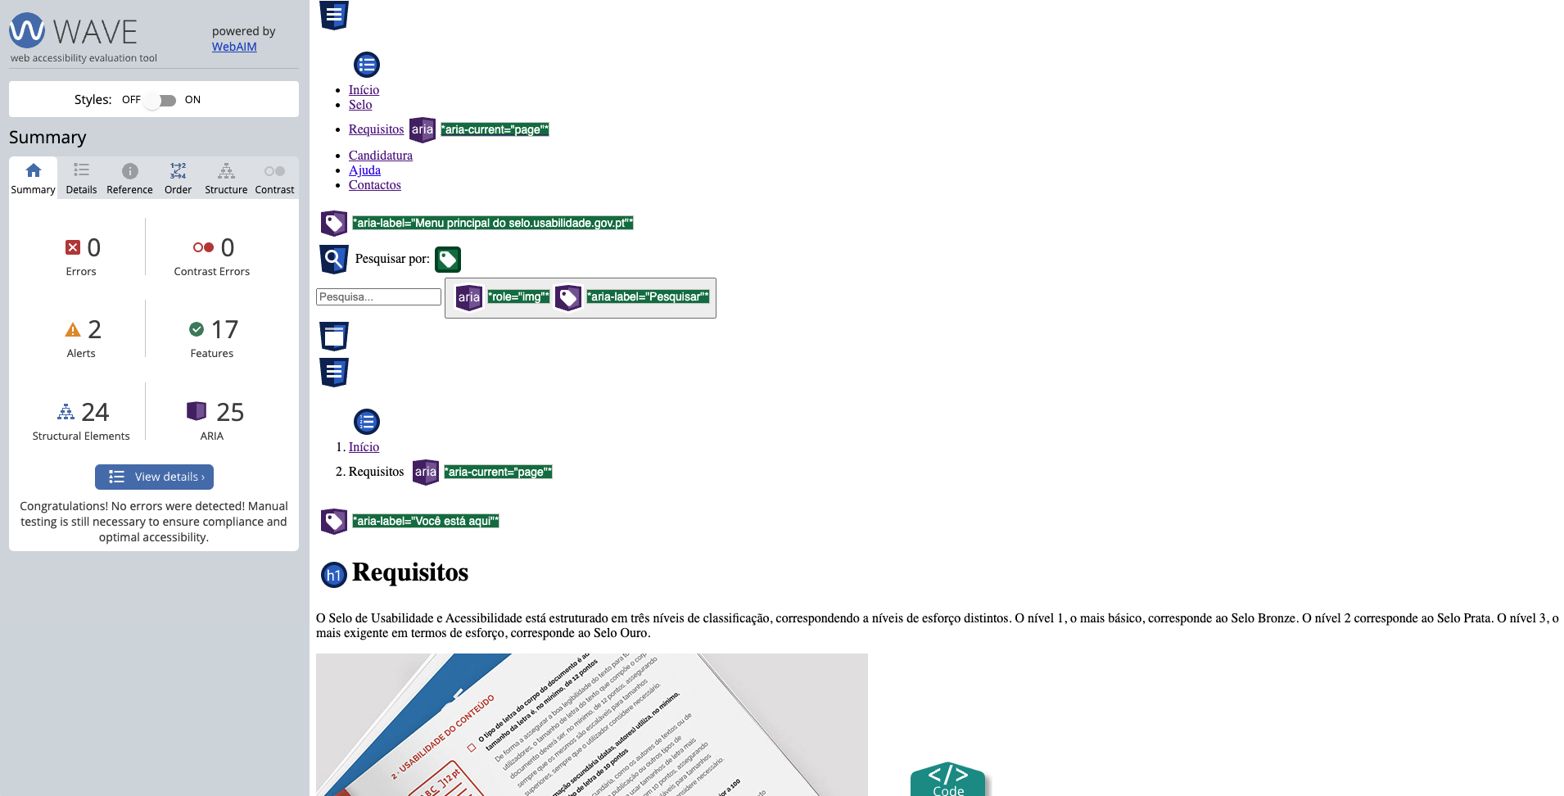
 | Listagem de evidências
 |  |  |  |  | Notas:
 |  |  |  |  | No print conseguimos identificar facilmente os elementos que são uma lista; um parágrafo; uma ligação ou uma imagem.

8.4
voltar à página inicial |  |  |  | 8 - ESTRUTURA DA PÁGINA
 | S | N | NA
 | x |  |  | 8.4 Quando se retira a CSS, a informação relevante permanece visível
 |  |  |  | Toda a informação visível deve permanecer na página sob forma textual, quando se desativam os estilos visuais.

 | Listagem de evidências
 |  |  |  |  | Notas:
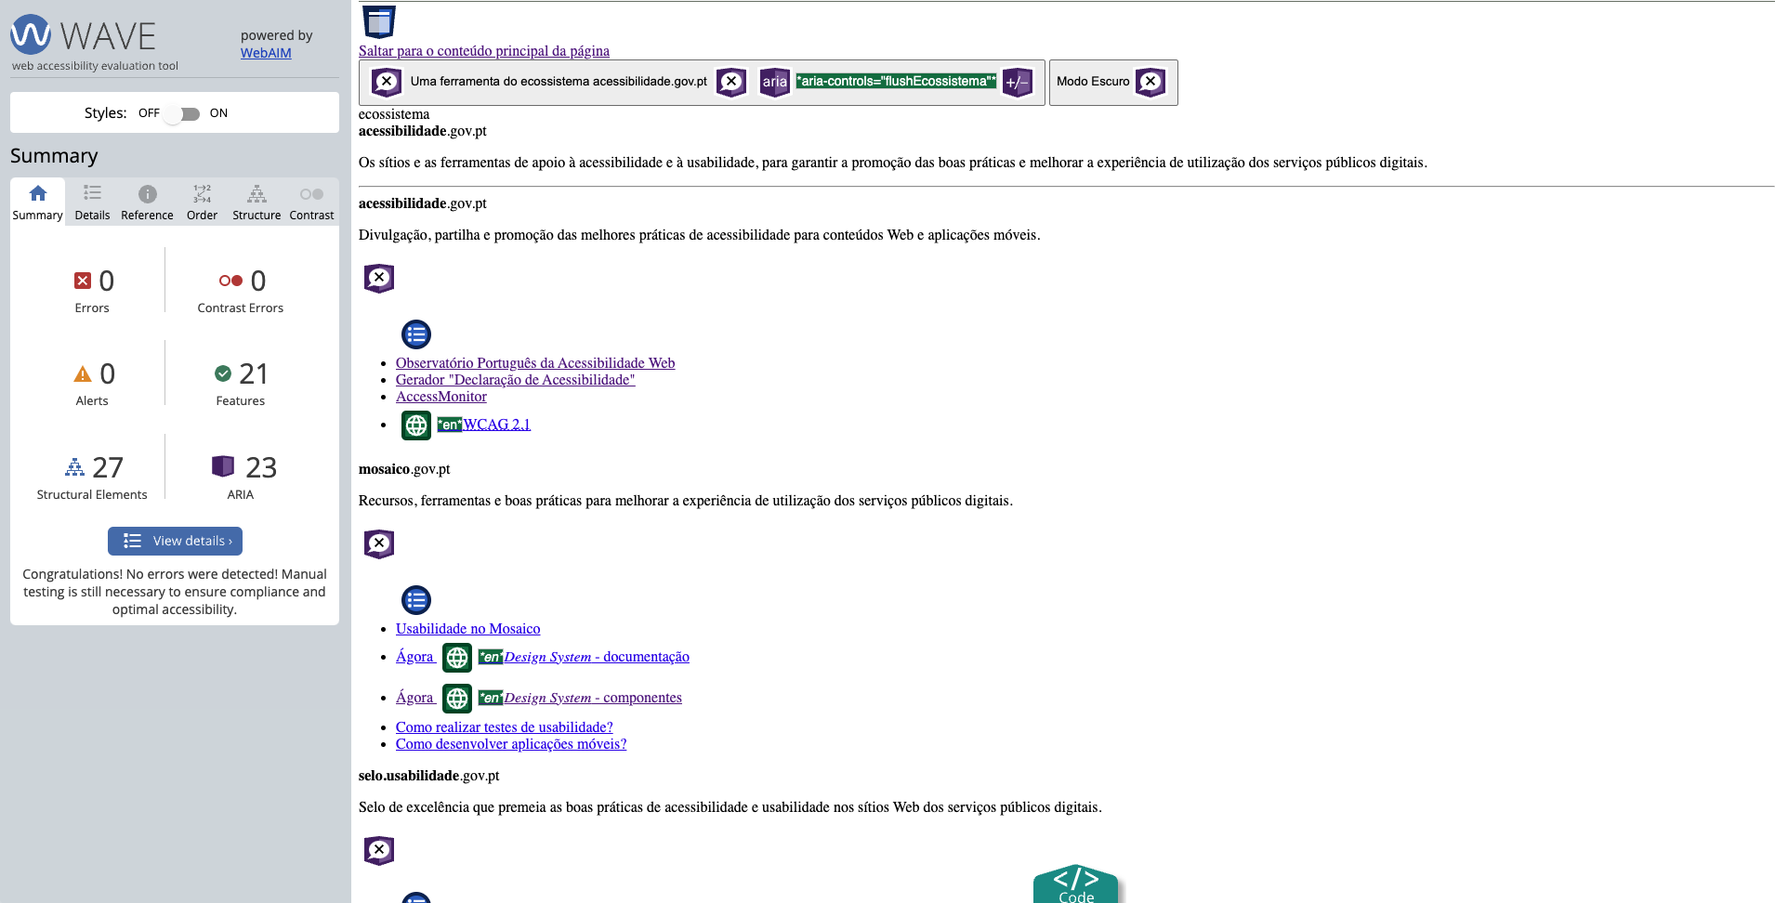

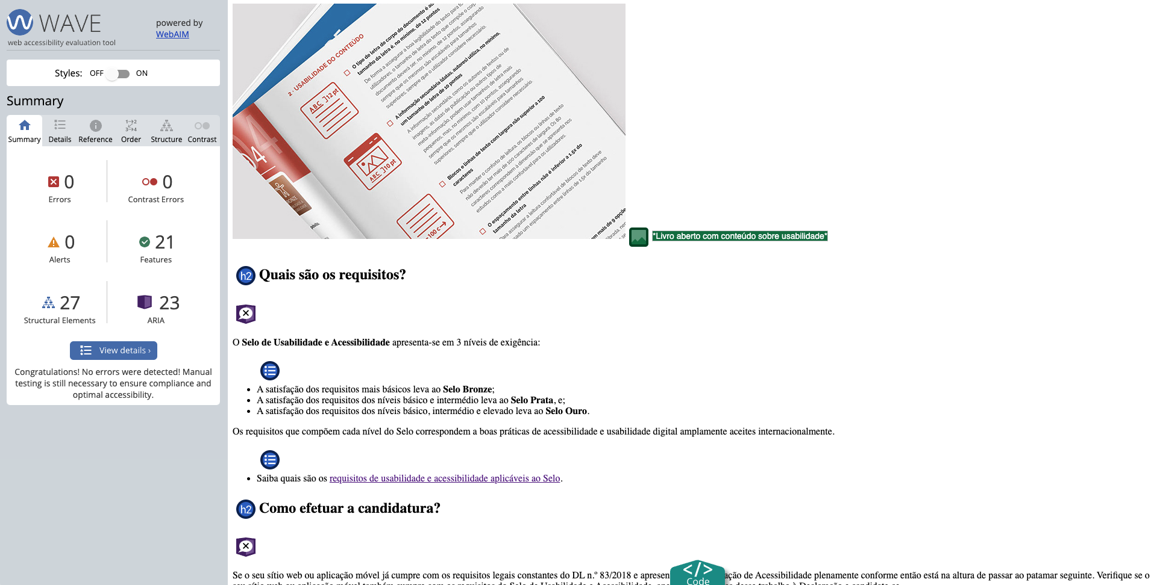

8.5
voltar à página inicial |  |  |  | 8 - ESTRUTURA DA PÁGINA
 | S | N | NA
 | x |  |  | 8.5 A maquetização da página é feita sem recorrer ao elemento <table>
 |  |  |  | A estrutura de composição gráfica da página não é feita recorrendo a elementos de tabela mas sim a uma maior diversidade de elementos semânticos (por ex., <main>) e genéricos (por ex., <div>), que permitem a recomposição visual para diferentes tipos e dimensões de ecrã.

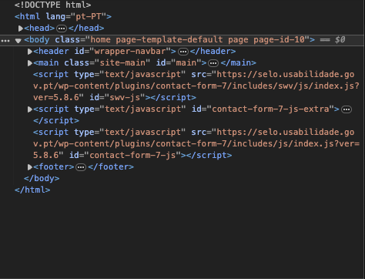
 | Listagem de evidências
 |  |  |  |  | Notas:
 |  |  |  |  | A estrutura das páginas no site não faz uso do elemento <table> para estruturar visualmente o seu conteúdo. O site do Selo faz uso das landmarks recomendados para estruturar sites como <header>; <main>; <footer> e de <div> seguindo a estrutura de containers da biblioteca Bootstrap.

